1° exercício Formataçao de text
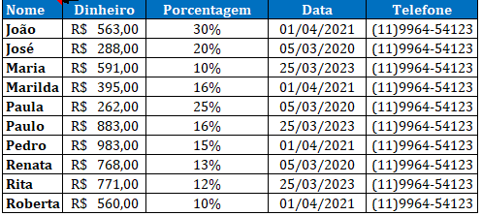
Nome | Dinheiro | Porcentagem | Data | Telefone
João | 589 | 0.30 | 44287 | 11996454123
José | 583 | 0.20 | 43895 | 11996454123
Maria | 834 | 0.10 | 45010 | 11996454123
Marilda | 197 | 0.16 | 44287 | 11996454123
Paula | 600 | 0.25 | 43895 | 11996454123
Paulo | 137 | 0.16 | 45010 | 11996454123
Pedro | 586 | 0.15 | 44287 | 11996454123
Renata | 643 | 0.13 | 43895 | 11996454123
Rita | 523 | 0.12 | 45010 | 11996454123
Roberta | 869 | 0.10 | 44287 | 11996454123

